Hoja1
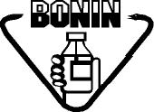 Laboratorios Bonin, S.A. |  | RECOMENDACIONES PARA REDUCIR COSTOS |  |  |  | Código:
 |  |  |  |  |  | FO-EX-024-01
 |  |  |  |  |  | Versión: 01
 |  | EXPORTACIONES |  |  |  | Vigencia: 15/06/2024
 |  |  |  |  |  | Vencimiento: 15/06/2027
 |  |  |  |  |  | Página 1 de 1

No. | Recomendación |  |  | Implementación
 | Fecha | Descripción | Nombre | Si/No | Fecha | Resultados

